Fuldkornsberegner
 | 1.ANGIV FØRST DIN SURDEJSOPSKRIFT HER | GRAM | FREMGANGSMÅDE:
 | Fuldkornsingredienser |  | 0. Der kan kun tastes i mængdecellerne
FULDKORNSSKALA | Ikke fuldkornsingredienser |  | 1. Angiv først din surdejsopskrift - VIGTIGT
 | Vand |  | 2. Angiv mængden af surdej, som der benyttes i opskriften
 | Gær |  | 3. Angiv mængderne af fuldkornsingredienser
 | I ALT | - | 4. Angiv mængderne af ikke-fuldkornsingredienser
 |  |  | 5. Angiv mængder af andre ingredienser herunder væske
 | 2. ANGIV NU MÆNGDEN AF SURDEJ ANVENDT I OPSKRIFTEN | GRAM | 6. Aflæs resultaterne i de lysegrønne celler nedenfor
 | Surdej anvendt
 |  |  | BEMÆRKNINGER
 | 3. ANGIV FULDKORNSINGREDIENSER | GRAM | Andelen af fuldkorn beregnes før tilsætning af væske
 | Hvedemel (f.eks. durum, spelt, øland m.flere) |  | Andelen af tilsat salt beregnes efter tilsætning af væske
 | Bygmel |  | Andelen af tilsat fedt beregnes efter tilsætning af væske
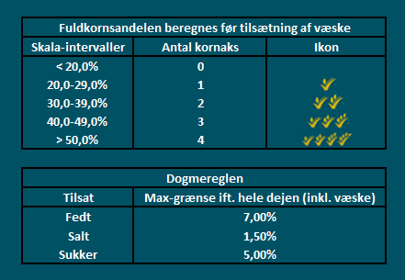
 | Rugmel |  | Andelen af tilsat sukker beregnes efter tilsætning af væske
 | Havregryn |  | Beregningen tager kun højde for tilsatte salte, olier og sukkerstoffer
 | Ris (kun brune og/eller røde) |  | Beregningen tager ikke højde for fordampning under tilberedningen
 | Hirse
 | Majskorn (tørrede/poppede) |  | SAMLET BEREGNING (inkl. surdej) | GRAM
 | Durra/Sorghum |  | Fuldkornsingredienser | -
 | Fuldkornskerner (hele, skårne, valsede etc.) |  | Ikke fuldkornsingredienser | -
 | Andet |  | Andre ingredienser ex. væske | -
 | I ALT inkl. ingredienser fra anvendt surdej | - | I alt | -
 |  |  | Tilsat væske | -
 | 4. ANGIV IKKE-FULDKORNSINGREDIENSER | GRAM | Dej samlet vægt | -
 | Hvedemel (f.eks. manitoba, durum, spelt, øland m.flere)
 | Bygmel |  | RESULTAT | ANDEL I PROCENT
 | Rughalvsigtemel |  | Fuldkornsskala | 0.00%
 | Rugsigtemel |  | Tilsat salt (max. 1,5%) | 0.00%
 | Havremel |  | Tilsat fedt (max. 7,0%) | 0.00%
 | Rismel |  | Tilsat sukker (max. 5,0%) | 0.00%
 | Majsmel
 | Klid (f.eks. hvede, havre og rug)
 | Frø (f.eks. hør, solsikke, græskar, sesam og birkes)
 | Andet
 | I ALT inkl. ingredienser fra anvendt surdej | -


 | 5. ANGIV ANDRE INGREDIENSER | GRAM
 | Vand og væsker
 | Salt (fint, groft, flage etc.)
 | Fedt (smør, olie, margarine m.fl.)
 | Sukker (melis, malt, frostpulver, farin, flormelis, honning m.fl.)
 | Gær
- I samarbejde med Valsemøllen | Andet
 | I ALT inkl. vand og gær fra surdej | -

